界面&功能
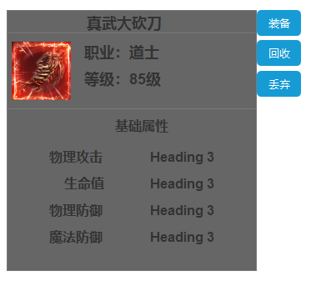
界面相关

 | 装备tips

1
 |  | 美术需求 |  | 功能规则
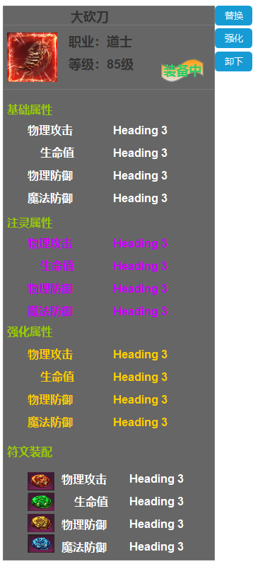
2
 |  | 1.装备道具icon | 1 | 装备tips
 |  | 2.装备中小icon | 2 | 已穿戴的装备显示
 |  | 3.功能按钮 | 3 | 功能按钮
 |  | 4.框体 | 4 | 基础属性及附加属性

3

4

